Sheet1
货物名称 | 单价 | 尺寸 | 颜色 | 版型 | 库存 | 图片
AoMei棒球棒 | ？ | 均码 | ？ |  | 12 | ？

AoMei打击手套 | ？ | 2XS | 红色 |  | 11 | ？
 |  |  | 黑色 |  | 21

AoMei棒球腰带 | 100 | 均码 | 红色 |  | 12
 |  |  |  |  |  |  | 尺码对照表
AoMei棒球帽子 | 100 | 49 | 红色 |  | 1 | 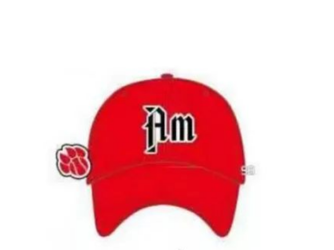 | 号码 | 身高
 |  |  | 黑色 |  | 0 |  | 5XS | 110
 |  | 50 | 红色 |  | 0 |  | 4XS | 120-129
 |  |  | 黑色 |  | 0 |  | 3XS | 130-139
 |  | 51 | 红色 |  | 1 |  | 2XS | 140-149
 |  |  | 黑色 |  | 0 |  | XS | 150-159
 |  | 52 | 红色 |  | 1 |  | S | 160-164
 |  |  | 黑色 |  | 0 |  | M | 165-169
 |  | 53 | 红色 |  | 2 |  | L | 170-174
 |  |  | 黑色 |  | 0 |  | XL | 175-179
 |  | 54 | 红色 |  | 4 |  | 2XL | 180-184
 |  |  | 黑色 |  | 0 |  | 3XL | 185-189
 |  | 55 | 红色 |  | 5 |  | 4XL | 190
 |  |  | 黑色 |  | 0
 |  | 56 | 红色 |  | 3
 |  |  | 黑色 |  | 0
 |  | 57 | 红色 |  | 5
 |  |  | 黑色 |  | 0
 |  | 58 | 红色 |  | 4
 |  |  | 黑色 |  | 0
 |  | 59 | 红色 |  | 2
 |  |  | 黑色 |  | 0
 |  | 60 | 红色 |  | 1
 |  |  | 黑色 |  | 0
 |  | 61 | 红色 |  | 0
 |  |  | 黑色 |  | 0

AoMei棒球帽衫 | 320 | 4XS | 红色 |  | 0 | 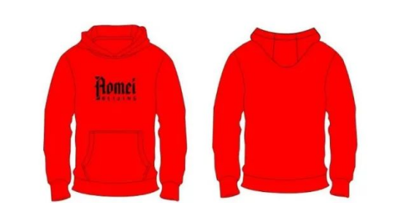
 |  | 3XS | 红色 |  | 0
 |  | 2XS | 红色 |  | 0
 |  | XS | 红色 |  | 0
 |  | XS | 红色 |  | 0
 |  | L | 红色 |  | 1
 |  | XL | 红色 |  | 0
 |  | 2XL | 红色 |  | 0
 |  | 3XL | 红色 |  | 0
 |  | 4XL | 红色 |  | 0

AoMei灰色训练T恤 | 128 | 5XS | 灰色 |  | 3 | 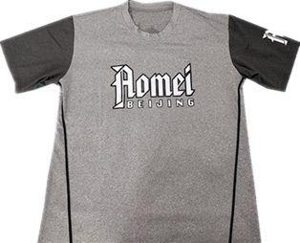
 |  | 4XS | 灰色 |  | 3
 |  | 3XS | 灰色 |  | 0
 |  | 2XS | 灰色 |  | 0
 |  | XS | 灰色 |  | 0
 |  | XS | 灰色 |  | 1
 |  | M | 灰色 |  | 2
 |  | L | 灰色 |  | 2
 |  | XL | 灰色 |  | 2
 |  | 2XL | 灰色 |  | 0
 |  | 3XL | 灰色 |  | 1
 |  | 4XL | 灰色 |  | 0

AoMei棒球裤 | 100 | 110 | 白色 |  | 3 | 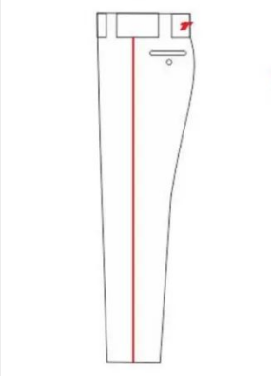
 |  | 120 | 白色 |  | 3
 |  | 130 | 白色 |  | 1
 |  | 135 | 白色 |  | 1
 |  | 140 | 白色 |  | 2
 |  | 145 | 白色 |  | 0
 |  | 150 | 白色 |  | 0
 |  | 155 | 白色 |  | 0
 |  | 160 | 白色 |  | 0
 |  | 165 | 白色 |  | 0
 |  | 170 | 白色 |  | 0
 |  | 175 | 白色 |  | 0
 |  | 180 | 白色 |  | 0
 |  | 185 | 白色 |  | 0
 |  | 190 | 白色 |  | 0

AoMei棒球鞋 | 258 | 35 | 红色 |  | 1 | 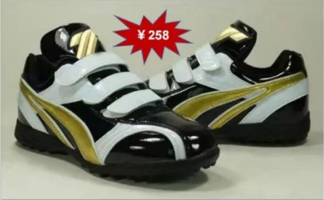 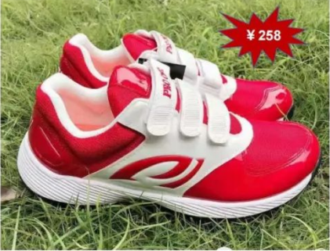
 |  |  | 粉色 |  | 1
 |  |  | 黑色 |  | 1
 |  | 36 | 红色 |  | 3
 |  |  | 粉色 |  | 1
 |  |  | 黑色 |  | 0
 |  | 37 | 红色 |  | 1
 |  |  | 粉色 |  | 0
 |  |  | 黑色 |  | 0
 |  | 38 | 红色 |  | 2
 |  |  | 粉色 |  | 0
 |  |  | 黑色 |  | 0

AoMei棒球短裤 | ？ | 2XS | ？ | 短款 | ？ | ？
 |  |  |  | 长款
 |  | XS |  | 短款
 |  |  |  | 长款
 |  | S |  | 短款
 |  |  |  | 长款
 |  | M |  | 短款
 |  |  |  | 长款
 |  | L |  | 短款
 |  |  |  | 长款
 |  | XL |  | 短款
 |  |  |  | 长款
 |  | 2XL |  | 短款
 |  |  |  | 长款

AoMei棒球内衬 | 100 | 3XS | 黑色 | 普通 | ？ | 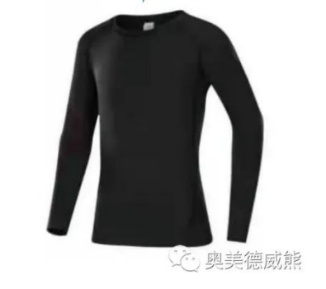
 |  |  |  | 加厚
 |  | 2XS |  | 普通
 |  |  |  | 加厚
 |  | XS |  | 普通
 |  |  |  | 加厚
 |  | S |  | 普通
 |  |  |  | 加厚
 |  | M |  | 普通
 |  |  |  | 加厚
 |  | L |  | 普通
 |  |  |  | 加厚
 |  | XL |  | 普通
 |  |  |  | 加厚
 |  | 2XL |  | 普通
 |  |  |  | 加厚

AoMei棒球号服 | 260 | 100以下 | 红色 |  |  | 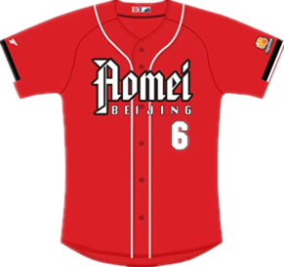 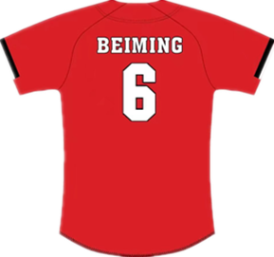
 |  | 100-109
 |  | 110-119
 |  | 120-129
 |  | 130-134
 |  | 135-139
 |  | 140-149
 |  | 150-159
 |  | 160-164
 |  | 165-169
 |  | 170-174
 |  | 175-179
 |  | 180-184
 |  | 185-190
 |  | 195

AoMei棒球棉夹克 | 480 | 2XS | 黑色 |  | ？ | 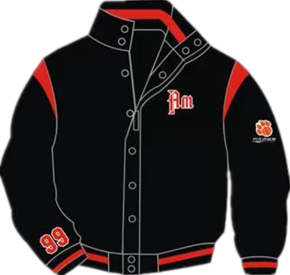
 |  | XS
 |  | S
 |  | M
 |  | L
 |  | XL
 |  | 2XL
 |  | 3XL

AoMei秋季长袖 | 300 | 2XS | 黑红色 |  | ？ | 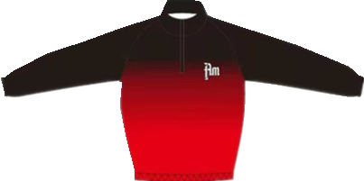
 |  | XS
 |  | S
 |  | M
 |  | L
 |  | XL
 |  | 2XL
 |  | 3XL
 |  | 4XL

AoMei棒球防风衣 | 300 | 2XS | 红色 |  | ？ | 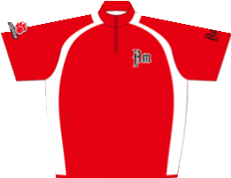
 |  | XS
 |  | S
 |  | M
 |  | L
 |  | XL
 |  | 2XL
 |  | 3XL
 |  | 4XL

AoMei棒球书包 | 350 |  | 黑色 | 书包 | ？ | 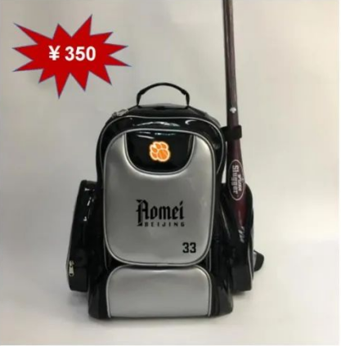
 |  |  | 红色 | 训练包 | ？ | 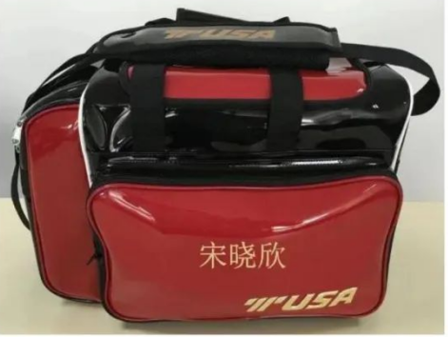

AoMei棒球护面 | 210 |  | 黑色 | 捕手护面 | ？ | 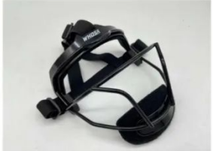
 | 280 |  |  | 防守护面 | ？ | 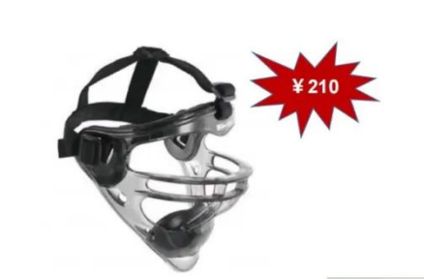

AoMei棒球头盔 | 270 |  | 红色 |  | ？ | 